상품제안서
브리지스톤 Tour B X(타이거우즈 에디션) 하프더즌 6구 | 상품코드: S46207

 |  |  |  |  |  |  | 02-713-8555 | www.synergygift.co.kr
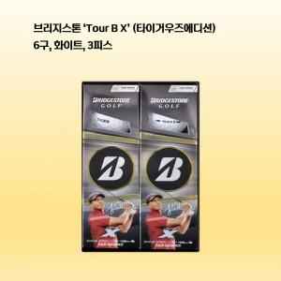

【상세/제작정보】

【인쇄/포장옵션】 | 볼 컬러인쇄 / 포장지포장

【공급단가】 | 수량 | 10~ | 50~ | 100~ | 300~ | 500~
*VAT별도 | 단가 | 30,000원 | 29,280원 | 28,080원 | 27,360원 | 26,640원

【상품 URL】 | https://www.synergygift.co.kr:443/src/goods_detail.php?gdno=46207

